상품제안서
오거나이저 유선노트 | 상품코드: S44615

 |  |  |  |  |  |  | 02-713-8555 | www.synergygift.co.kr
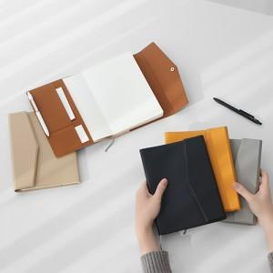

【상세/제작정보】

【인쇄/포장옵션】 | 불박, 금박, 컬러인쇄 10X4cm / OPP(비닐)

【공급단가】 | 수량 | 100~ | 300~ | 500~ | 1,000~ | 3,000~
*VAT별도 | 단가 | 14,950원 | 14,140원 | 12,870원 | 11,970원 | 10,860원

【상품 URL】 | https://www.synergygift.co.kr:443/src/goods_detail.php?gdno=44615

